Hoja1
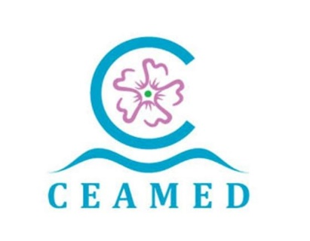 Centro Atlántico del Medicamento, S.A. A38857595 Avda La Trinidad 61 7ª Planta Torre Agustín Arévalo 38204 La Laguna Tfno. : 822 102 653 www.ceamedsa.com AYUDAS Y SUBVENCIONES PÚBLICAS 2022

ADMINSTRACIÓN CONCEDENTE | RESOLUCIÓN CONCESIÓN | FECHA CONCESIÓN | Código BDNS | Importe Prestamo | Ayuda equivalente | NOMBRE DEL PROYECTO | OBJETO
ESTADO - MINISTERIO DE CIENCIA, INNOVACIÓN Y UNIVERSIDADES -AGENCIA ESTATAL DE INVESTIGACIÓN | Orden CIN/533/2022, de 6 de junio, por la que se aprueba la convocatoria 2022 de las ayudas a proyectos en líneas estratégicas (ayudas para actividades no económicas de organismos de investigación). | 2022-12-23 | 625814 | 82,830.58 € | 18,517.68 € | Agonistas de la Proteasa Caseinolitica P (ClpP): moléculas pequeñas con un nuevo mecanismo de acción contra infecciones bacterianas multirresistentes. Acrónimo Español: CASABI | Desarrollo de nuevas estrategias para hacer frente a la resistencia antibiótica.

